Planilha1
Inputs
Geometria da estaca | Circular |  |  | Área da estaca | 0.79 | m² |  | Cgcz | 52444.56
Diametro da estaca | 1 | m |  | Rl | 102.3 | tf |  | Cgcxy | 64626.47
 |  |  |  | Rp | 3.883 | tf |  | Dgz | 49%
Perímetro da estaca | 3.14 | m |  | F1 | 2.5 |  |  | Dgxy | 63%
Recalque admissível | 5 | mm |  | F2 | 3.5
Profundidade da estaca | 16 | m
Tipo de estaca | PRÉ-MOLDADA DE CONCRETO CRAVA A PERCUSSÃO
γ | 1.8 | (tf/m³)
Número de estacas | 15 | um
Massa da estrutura | 1690.4 | ton |  |  |  |  |  |  | 4067722.72 | 6176912.28 |  | 25706.93 | 40670.67
 |  |  |  |  | MOLA ESTÁTICA |  |  | MOLA DINAMICA |  |  | Amortecnimento
PROFUNDIDADE | Solo | N_SPT | rl (kg/m²) | rp (kg/m²) | Kz (tf/m) | Kx,y _min(tf/m) | Kx,y _max(tf/m) | G (tf/m²) | Kz (tf/m) | Kh (tf/m) | Vs | Cv (tf.s/m) | Ch (tf.s/m) | TIPO DE SOLO | K (kg/cm²) | α (%) | TIPO DE ESTACA | F1 | F2
1 | ARGILA SILTOARENOSA | 2.4 | 927.77 | 31680.00 | 582 | 36 | 48 | 2417.41 | 6527.01 | 9911.38 | 115.89 | 69.88 | 110.56 | AREIA | 7.3 | 2.1 | FRANKI DE FUSTE APILOADO | 2.3 | 3
2 | ARGILA SILTOARENOSA | 1.4 | 541.20 | 18480.00 | 340 | 42 | 56 | 1570.67 | 4240.80 | 6439.73 | 93.41 | 56.33 | 89.12 | AREIA SILTOSA | 6.8 | 2.3 | FRANKI DE FUSTE VIBRADO | 2.3 | 3.2
3 | ARGILA SILTOARENOSA | 1.9 | 734.49 | 25080.00 | 461 | 85.5 | 114 | 2005.32 | 5414.37 | 8221.82 | 105.55 | 63.65 | 100.69 | AREIA SILTOARGILOSA | 6.3 | 2.4 | METÁLICA | 1.75 | 3.5
4 | ARGILA SILTOARENOSA | 2.6 | 1005.09 | 34320.00 | 631 | 156 | 208 | 2577.27 | 6958.63 | 10566.81 | 119.66 | 72.15 | 114.15 | AREIA ARGILOSSILTOSA | 5.7 | 2.9 | PRÉ-MOLDADA DE CONCRETO CRAVA A PERCUSSÃO | 2.5 | 3.5
5 | ARGILA SILTOARENOSA | 3.6 | 1391.66 | 47520.00 | 874 | 270 | 360 | 3343.67 | 9027.91 | 13709.04 | 136.29 | 82.19 | 130.02 | AREIA ARGILOSA | 5.4 | 2.8 | PRÉ-MOLDADA DE CONCRETO CRAVADA POR PRENSAGEM | 1.2 | 2.3
6 | ARGILA SILTOARENOSA | 3.6 | 1391.66 | 47520.00 | 874 | 324 | 432 | 3343.67 | 9027.91 | 13709.04 | 136.29 | 82.19 | 130.02 | SILTE ARENOSO | 5 | 3 | ESCAVADA COM LAMA BENTONÍTICA | 3.5 | 4.5
7 | ARGILA SILTOARENOSA | 3.9 | 1507.63 | 51480.00 | 947 | 409.5 | 546 | 3564.78 | 9624.91 | 14615.60 | 140.73 | 84.86 | 134.25 | AILTE ARENOARGILOSO | 4.5 | 3.2 | RAIZ | 2.2 | 2.4
8 | ARGILA SILTOARENOSA | 7.3 | 2821.97 | 96360.00 | 1773 | 876 | 1168 | 5886.26 | 15892.91 | 24133.67 | 180.84 | 109.04 | 172.52 | SILTE ARENOSO | 4.8 | 3.2 | STRAUSS | 4.2 | 3.9
9 | ARGILA SILTOARENOSA | 7.3 | 2821.97 | 96360.00 | 1773 | 985.5 | 1314 | 5886.26 | 15892.91 | 24133.67 | 180.84 | 109.04 | 172.52 | SILTE ARGILOARENOSO | 4 | 3.3 | HÉLICE CONTÍNUA | 3 | 3.8
10 | ARGILA SILTOARENOSA | 8.4 | 3247.20 | 110880.00 | 2040 | 1260 | 1680 | 6585.74 | 17781.50 | 27001.54 | 191.28 | 115.34 | 182.48 | SILTE ARGILOSO | 3.2 | 3.6
11 | ARGILA SILTOARENOSA | 12.6 | 4870.80 | 166320.00 | 3060 | 2079 | 2772 | 9109.15 | 24594.70 | 37347.50 | 224.96 | 135.65 | 214.61 | ARGILA ARENOSA | 4.4 | 3.2
12 | ARGILA SILTOARENOSA | 11 | 4252.29 | 145200.00 | 2671 | 1980 | 2640 | 8171.38 | 22062.73 | 33502.66 | 213.06 | 128.48 | 203.26 | ARGILA ARENOSSILTOSA | 3 | 3.8
13 | ARGILA SILTOARENOSA | 10 | 3865.71 | 132000.00 | 2428 | 1950 | 2600 | 7571.49 | 20443.02 | 31043.10 | 205.09 | 123.67 | 195.66 | ARGILA SILTOARENOSA | 3.3 | 4.1
14 | ARGILA SILTOARENOSA | 15 | 5798.57 | 198000.00 | 3643 | 3150 | 4200 | 10472.59 | 28276.00 | 42937.63 | 241.21 | 145.45 | 230.11 | ARGILA SILTOSA | 2.6 | 4.5
15 | ARGILA SILTOARENOSA | 22.4 | 8659.20 | 295680.00 | 5440 | 5040 | 6720 | 14433.77 | 38971.17 | 59178.44 | 283.17 | 170.75 | 270.15 | ARGILA | 2.5 | 5.5
16 | ARGILA SILTOARENOSA | 20.6 | 7963.37 | 271920.00 | 5042 | 4944 | 6592 | 13498.17 | 36445.07 | 55342.51 | 273.84 | 165.13 | 261.25 | ROCHA | 100 | 100
17 | ROCHA | 60 | 17142857.14 | 24000000.00 | #VALUE! | 102000 | 102000 | 31746.97 | 85716.81 | 130162.57 | 419.97 | 253.24 | 400.65
 |  |  |  |  |  |  |  |  | 24484.44 | 37180.08
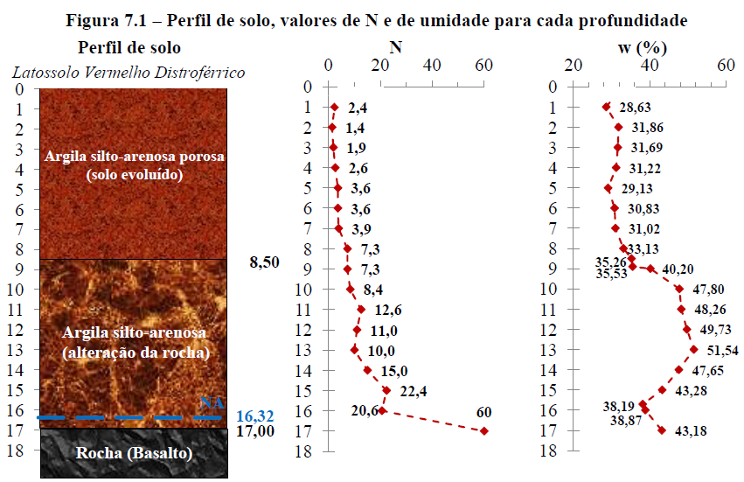
 |  |  |  |  |  |  |  |  |  |  |  |  |  |  |  |  | TIPO DE SOLO | β_MIN | β_MAX
 |  |  |  |  |  |  |  |  |  |  |  |  |  | Circular |  |  | AREIA | 20 | 30
 |  |  |  |  |  |  |  |  |  |  |  |  |  | Quadrada |  |  | AREIA SILTOSA | 15 | 20
 |  |  |  |  |  |  |  |  |  |  |  |  |  |  |  |  | AREIA SILTOARGILOSA | 15 | 20
 |  |  |  |  |  |  |  |  |  |  |  |  |  |  |  |  | AREIA ARGILOSSILTOSA | 15 | 20
 |  |  |  |  |  |  |  |  |  |  |  |  |  |  |  |  | AREIA ARGILOSA | 15 | 20
 |  |  |  |  |  |  |  |  |  |  |  |  |  |  |  |  | SILTE ARENOSO | 15 | 20
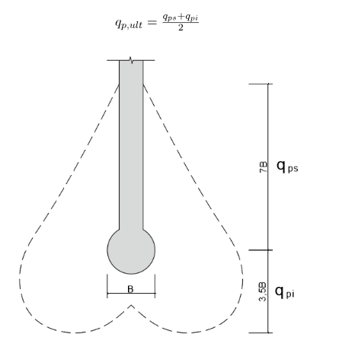
 |  |  |  |  |  |  |  |  |  |  |  |  |  |  |  |  | AILTE ARENOARGILOSO | 15 | 20
 |  |  |  |  |  |  |  |  |  |  |  |  |  |  |  |  | SILTE ARENOSO | 15 | 20
 |  |  |  |  |  |  |  |  |  |  |  |  |  |  |  |  | SILTE ARGILOARENOSO | 15 | 20
 |  |  |  |  |  |  |  |  |  |  |  |  |  |  |  |  | SILTE ARGILOSO | 15 | 20
 |  |  |  |  |  |  |  |  |  |  |  |  |  |  |  |  | ARGILA ARENOSA | 15 | 20
 |  |  |  |  |  |  |  |  |  |  |  |  |  |  |  |  | ARGILA ARENOSSILTOSA | 15 | 20
 |  |  |  |  |  |  |  |  |  |  |  |  |  |  |  |  | ARGILA SILTOARENOSA | 15 | 20
 |  |  |  |  |  |  |  |  |  |  |  |  |  |  |  |  | ARGILA SILTOSA | 15 | 20
 |  |  |  |  |  |  |  |  |  |  |  |  |  |  |  |  | ARGILA | 10 | 15
 |  |  |  |  |  |  |  |  |  |  |  |  |  |  |  |  | ROCHA | 100 | 100

